Sheet1
MA SỐ | TÊN SẢN PHẨM | NGÀY BÁN | SL | GIÁ | TĂNG GIÁ | DOANH THU
2C | Máy cưa | 2001-07-11 | 400 | 240000 | 10% | 96,000,000
1C | Máy cưa | 2001-07-12 | 120 | 250000 |  | 30,000,000
3P | Máy phay | 2001-07-24 | 300 | 700 |  | 210,000
2K | Máy khoan | 2001-08-02 | 50 | 630000 |  | 31,500,000
1K | Máy khoan | 2001-08-03 | 220 | 640000 |  | 140,800,000
1P | Máy phay | 2001-08-11 | 90 | 1000 |  | 90,000
3M | Máy mài | 2001-09-12 | 80 | 500000 |  | 40,000,000
3M | Máy mài | 2002-07-23 | 100 | 500000 |  | 50,000,000

 | 5/ Dùng chức năng Pivot Table tổng hợp bảng dữ liệu số lượng và doanh thu từng tên sản phẩm theo tháng

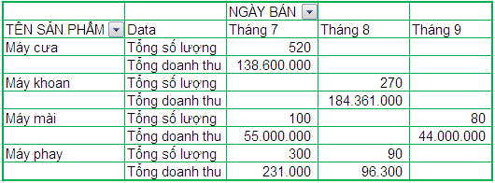
 |  |  |  |  |  |  |  |  | NGÀY BÁN
 |  |  |  |  |  |  | TÊN SẢN PHẨM | Values | Jul | Aug | Sep
 |  |  |  |  |  |  | Máy cưa | Sum of SL | 520
 |  |  |  |  |  |  |  | Sum of DOANH THU | 126000000
 |  |  |  |  |  |  | Máy khoan | Sum of SL |  | 270
 |  |  |  |  |  |  |  | Sum of DOANH THU |  | 172300000
 |  |  |  |  |  |  | Máy mài | Sum of SL | 100 |  | 80
 |  |  |  |  |  |  |  | Sum of DOANH THU | 50000000 |  | 40000000
 |  |  |  |  |  |  | Máy phay | Sum of SL | 300 | 90
 |  |  |  |  |  |  |  | Sum of DOANH THU | 210000 | 90000

